CrossEntropy
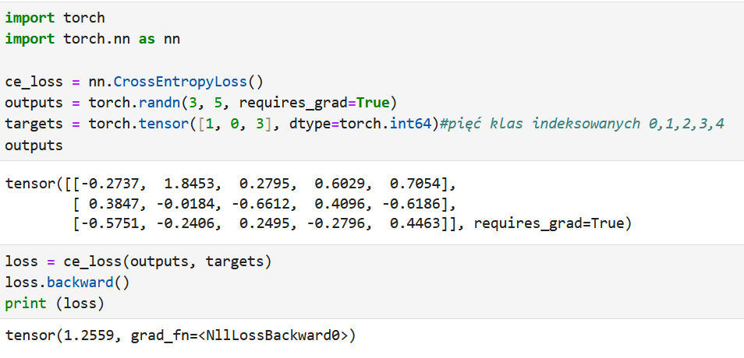
Tensor-input jest logitem |  |  |  |  | 0 | 1 | 2 | 3 | 4 | suma
-0.2737 | 1.8453 | 0.2795 | 0.6029 | 0.7054 | 0.7605602091 | 6.3299985051 | 1.3224684128 | 1.8274106143 | 2.0246563855 | 12.265094127
0.3847 | -0.0184 | -0.6612 | 0.4096 | -0.6186 | 1.4691735033 | 0.98176824651 | 0.51623148487 | 1.5062151785 | 0.53869808724 | 5.0120865004
-0.5751 | -0.2406 | 0.2495 | -0.2796 | 0.4463 | 0.56264860113 | 0.78615602591 | 1.2833835645 | 0.75608611542 | 1.5625201523 | 4.9507944592
0.062010140422 | 0.51609864871 | 0.10782374755 | 0.14899279169 | 0.16507467163 |  | 1 |  |  |  | 0 | -0.66145735211 | 0 | 0 | 0 | -0.66145735211 | 0.66145735211
0.29312612684 | 0.1958801482 | 0.10299732154 | 0.30051659691 | 0.1074798065 | 1 |  |  |  |  | -1.2271522955 | 0 | 0 | 0 | 0 | -1.2271522955 | 1.2271522955
0.1136481439 | 0.15879391326 | 0.25922780173 | 0.15272015868 | 0.31560998243 |  |  |  | 1 |  | 0 | 0 | 0 | -1.8791480605 | 0 | -1.8791480605 | 1.8791480605
 |  |  |  |  |  |  |  |  |  |  |  |  |  |  | Loss | 1.2559192361

Prawdopodobieństwa liczone przez Softmax
 |  |  |  |  |  |  | Etykiety klas

BCE
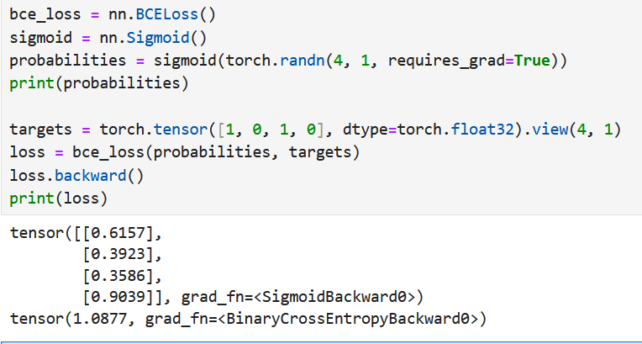
p | 1-p | y | ln(p) | 1-y | ln(1-p)
0.6157 | 0.3843 | 1 | -0.48499544706 | 0 | -0.95633178141
0.3923 | 0.6077 | 0 | -0.93572842577 | 1 | -0.49807393984
0.3586 | 0.6414 | 1 | -1.0255477178 | 0 | -0.44410199172
0.9039 | 0.0961 | 0 | -0.10103654418 | 1 | -2.342365963
 |  |  | -1.5105431649 |  | -2.8404399028
 |  |  | Loss | 1.0877457669

